inicial
CODIGO | DETALLE | INVENTARIO | COSTO | UTILIDAD | PRECIO VENTA
8445291584891 | Sobre Vainilla Latte Nescafe (18,5g) | 8 | $ 431 | 30% | $ 600
8445291584563 | Sobre Capuchino Nescafe(14g) | 8 | $ 375 | 50% | $ 500
7801916038797 | Snakin Salame La Preferida (18g) | 8 | $ 410 | 50% | $ 600
7801505000419 | Iansa Cero K, Stevia (250ml) | 10 | $ 2,700 | 50% | $ 3,780
7702367012889 | Atun al aceite, Van Camps (142g) | 4 | $ 1,500 | 50% | $ 2,100
7702367003917 | Atun al agua, Van Camps (160g) | 5 | $ 1,500 | 50% | $ 2,100
7802810031020 | Mermelada Durazno, Watts(225g) | 5 | $ 1,150 | 50% | $ 1,725
7802810031075 | Mermelada Frutilla, Watts(225g) | 6 | $ 1,150 | 50% | $ 1,725
8445290193193 | Leche Nido buen dia polvo(130g) | 6 | $ 1,158 | 50% | $ 1,950
7802900001308 | Leche entera Soprole (1lt) | 12 | $ 1,125 | 50% | $ 1,500
7801916036380 | Longanicilla Sureña, La preferida | 12 | $ 1,807 | 50% | $ 2,850
5583723686256 | Salame La Preferida (kg) | 2 | $ 7,125 | 50% | $ 10,700
7801900084595 | Salchicha Winter Tradicional(5 und) | 1.6 | $ 756 | 50% | $ 1,000
9425288623511 | Queso Gauda Laminada | 5 | $ 8,344 | 50% | $ 15,600
7801916036397 | Longanicilla de campo, La preferida | 3.491 | $ 1,807 | 50% | $ 3,800
7564637661391 | Tocino Ahumado | 2 | $ 9,916 | 50% | $ 18,500
7445157544688 | Pechuga Cocida (Super Pollo) | 0.5 | $ 5,463 | 50% | $ 15,000
8040201535545 | Pechuga Asada (Super Pollo) | 2.17 | $ 5,463 | 50% | $ 9,000
7288001003333 | Jamon Pierta Sandwich, Receta Abuelo | 2.02 | $ 6,470 | 50% | $ 13,500
1928732462967 | Mortadela fina PF | 1.5 | $ 2,479 | 50% | $ 6,500
8673257208073 | Queso Blanco, Llanero | 1.545 | $ 2,801 | 50% | $ 6,500
7298116397135 | Mortadela Jamonada, Receta del abuelo | 2.49 | $ 4,538 | 50% | $ 9,500
7802900120016 | Mantequilla Soprole con sal(125g) | 1.485 | $ 1,500 | 50% | $ 2,100
7802920202105 | Mantequilla Colun con sal(125g) | 5 | $ 1,400 | 50% | $ 2,000
7802920000749 | Quesillo Colun (320g) | 5 | $ 1,850 | 50% | $ 2,750
7801223100019 | Ternera Lata, Castillo (100g) | 3 | $ 400 | 50% | $ 900
7801930008509 | Pate Jamon, Receta del Abuelo (125g) | 5 | $ 588 | 50% | $ 1,000
7801916029733 | Pate Salame, Receta del Abuelo (125g) | 2 | $ 672 | 50% | $ 1,000
7801916029702 | Pate Ciboulette, Receta del Abuelo (125g) | 2 | $ 672 | 50% | $ 1,000
7801930010366 | Pate Ave Mayo, Receta del Abuelo (125g) | 2 | $ 840 | 50% | $ 1,100
7801916029726 | Pate Pimenton, Receta del Abuelo (125g) | 2 | $ 672 | 50% | $ 1,000
7802920463100 | Queso crema Colun (100gr) | 1 | $ 700 | 50% | $ 1,050
7801930003115 | Pate ternera PF (125g) | 5 | $ 900 | 50% | $ 1,500
7802900001407 | Yogurth Protein+ frutilla (155g) | 5 | $ 600 | 50% | $ 900
7802900001414 | Yogurth Protein+ Natural endulazado(155g) | 8 | $ 600 | 50% | $ 900
78013292 | Jalea Colun Naranja (100g) | 2 | $ 260 | 50% | $ 400
78014046 | Jalea Colun Guinda (100g) | 8 | $ 260 | 50% | $ 400
78014053 | Jalea Colun Piña (100g) | 6 | $ 260 | 50% | $ 400
7802900230227 | Yogurth Frutilla Yoghito(120g) | 6 | $ 230 | 50% | $ 500
7802900230241 | Yogurth Damasco Yoghito(120g) | 4 | $ 230 | 50% | $ 500
7802900230258 | Yogurth Vainilla Yoghito(120g) | 4 | $ 230 | 50% | $ 500
7802900332419 | 1+1 Choco krispis (140g) | 2 | $ 590 | 50% | $ 800
7802900332402 | 1+1 Zucaritas (140g) | 4 | $ 590 | 50% | $ 800
7802920777511 | Manjar tradicional colun, pote(200g) | 5 | $ 1,400 | 50% | $ 2,000
7802820441000 | Benedictino sin gas (500cc) | 4 | $ 480 | 50% | $ 720
7802820441123 | Benedictino con gas (500cc) | 10 | $ 480 | 50% | $ 720
7801620009571 | Cachantun sabor manzana(600ml) | 11 | $ 796 | 50% | $ 1,000
7801620009595 | Cachantun sabor granada(600ml) | 10 | $ 796 | 50% | $ 1,000
7801610000571 | Coca Cola Original (591ml) | 11 | $ 889 | 30% | $ 1,300
7801610000601 | Coca Cola Zero (591ml) | 5 | $ 889 | 30% | $ 1,300
9002490100070 | Red Bull Original | 7 | $ 844 | 30% | $ 1,600
9002490214852 | Red Bull Sugar Free | 7 | $ 844 | 30% | $ 1,600
7802200270381 | Vivo Platano mini frut compota(90g) | 12 | $ 392 | 30% | $ 550
7802200270022 | Vivo Manzana mini frut compota(90g) | 2 | $ 392 | 30% | $ 550
7802200270039 | Vivo Pera mini frut compota(90g) | 6 | $ 392 | 30% | $ 550
7802200270015 | Vivo Durazno mini frut compota(90g) | 4 | $ 392 | 30% | $ 550
7802900056025 | Caja Leche Soprole Frutilla (200ml) | 5 | $ 364 | 40% | $ 600
7802900056070 | Caja Leche Soprole Chocolate (200ml) | 6 | $ 364 | 30% | $ 600
7802900003807 | Protein+ Vainilla (200ml) | 6 | $ 434 | 30% | $ 700
7802900004613 | Protein+ Capuchino (200ml) | 6 | $ 434 | 30% | $ 700
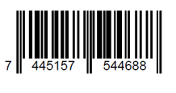

7802900001520 | Protein+ Con Cacao (200ml) | 6 | $ 434 | 30% | $ 700
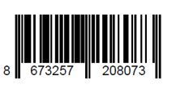
7802900481063 | Nectar Soprole Naranja sin azucar (200cc) | 5 | $ 300 | 40% | $ 500
7802900481131 | Nectar Soprole Durazno sin azucar (200cc) | 6 | $ 300 | 30% | $ 500
7802900481162 | Nectar Soprole Manzana sin azucar (200cc) | 12 | $ 300 | 30% | $ 500
7802900481032 | Nectar Soprole Piña sin azucar (200cc) | 6 | $ 300 | 30% | $ 500
7801610323236 | Cola Cola Original (3lt) | 12 | $ 2,227 | 30% | $ 3,400
7801610305560 | Cola Cola Zero (3lt) | 6 | $ 2,227 | 30% | $ 3,400
7801610005651 | Sprite (3lt) | 6 | $ 2,227 | 50% | $ 3,400
7801610003084 | Fanta (3lt) | 6 | $ 2,227 | 30% | $ 3,400
78098152 | Saleros Lobos (125gr) | 6 | $ 450 | 30% | $ 585
7686588378385 | Sobre caje Nescafe (1.8g) | 10 | $ 134 | 30% | $ 174
escanear codigo | Avena integral instantánea quaker (400g) | 3
escanear codigo | Mayo Kraft (394g) | 5
escanear codigo | Soya mini traverso (250ml) | 5
escanear codigo | Milo sachet (28g) | 12
5764655593045 | Tomates | 6.2 | $ 806 | 30% | $ 1,000
8865018155522 | Huevos | 120 |  |  | $ 1,000
7801620011635 | Néctar Watts Piña (1.5lt) | 3 | $ 1,284 | 30% | $ 1,800
7801620011611 | Néctar Watts Durazno (1.5lt) | 3 | $ 1,284 | 30% | $ 1,800
4924230756758 | Aceitunas amargas | 2 | $ 7,000 | 30% | $ 9,000
1980580057351 | Palta hass | 4.5 | $ 4,800 | 30% | $ 9,000
168743783090 | Pickle | 2 | $ 1,600 | 30% | $ 3,500
7802950004892 | Manjar Nestle (1 kg) | 96 | 3583
7803600011246 | Sal Venus (1kg) | 10 | 450
7802337000059 | Jugo de limos (5lt) | 1 | 4000
7804658860497 | Azucar de caña (1kg) | 10 | 1000
7804658560014 | Azucar rubia (1kg) | 4 | 2000
7801500102071 | Azucar Flor (1kg) | 5 | 2000
9555513211975 | Leche Condensada Golden Crown (380g) | 15 | 1250
 | Coco rallado granel (2kg) | 2 | 5500
 | Canela Molida polvo, granel (100g) | 1 | 2400
 | Cacao granel amargo (1kg) | 1 | 8400
 | Maicena granel (2kg) | 2 | 1600
 | Crema Pastelera en polvo (400g)
7804652020156 | Caravella Chip (1kg) | 1 | 7300
7809622301136 | Mermelada frambueza Puratos(1kg) | 3 | 4750
7809622300153 | Polvo de hornear Puratos (1kg) | 2 | 3900
7809622302102 | Crema para batir Puratos (1Lt) | 5 | 4300
7803010800379 | Levadura seca Collico (500g) | 10 | 2800
7802810011534 | Margarina repostera (1kg) | 3 | 2400
7804607501037 | Manteca El Guacho (1kg) | 10 | 2750
7804607500207 | Margarina repostera maestra horneo (2.5kg) | 2 | 6950
7802900121013 | Mantequilla Soprole con sal (250g) | 10 | 2600
7809622300009 | Crema pastelera en polvo Puratos (400g) | 4 | 2300
 | Pan Amasado
 | Dobladita
 | Macarena
 | Ciabatta
 | Ciabatta aceituna
 | Cuadradita
 | Hallulla
 | Pan de completo
 | Pan Integral

GENERACION_COD.BARRAS (2)
SALAME LA PREFERIDA | QUESO GAUDA | TOCINO AHUMADO | PECHUGA COCIDA | MAICENITO | CACHITO | ALFAJOR HOJARASCA | BERLIN

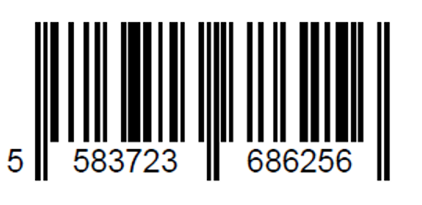
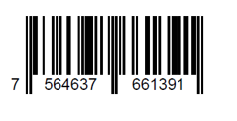
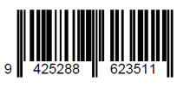

PECHUGA ASADA | JAMON PIERNA SANDWICH | MORTADELA FINA | QUESO BLANCO | REPOLLITOS | DELICIAS | MINI PIE DE LIMON | TROZO PIE DE LIMON

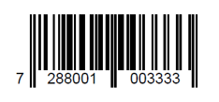
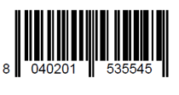
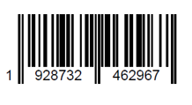

MORTADELA JAMONADA | SOBRECITO CAFÉ (1.8g) | TOMATE | HUEVO | CHEESCAKE | BROWNIE

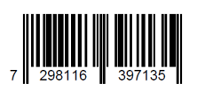
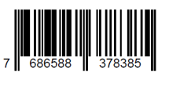


ACEITUNAS AMARGAS | PALTA HASS | PICKLE | PAN AMASADO | 3 LECHES | SELVA NEGRA | MATILDA | AMOR BISCOCHO

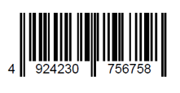
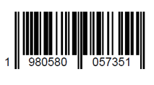


DOBLADITA | MACARENA | CIABATTA | CIABATTA ACEITUNA | POMPADOUR | AMOR HOJARASCA

COLIZA | HALLULLA | PAN INTEGRAL

